ТЗ
 |  |  |  |  |  |  |  |  |  | Выписано (дата): | 2019-01-21 |  |  |  |  |  | Бланк 15.01.19
 | Компания Заказчик, № Заказа: | РА "Вывески и печать" |  |  |  |  | 25065 |  |  |  |  | Объект: |  |  | Срок сдачи: | 2019-01-31 |  | Стоимость всех работ по ТЗ:
 | Менеджер (имя, фамилия, тел:) | Иванов Павел |  |  |  |  | +7 (9113552585 |  |  |  |  | Менеждер: |  |  | ОТК: |  |  | 29,760.00 ₽
 | Представитель на объекте (имя, тел.) | Петров Николай Петрович |  |  |  |  | +7 (9258585854 |  |  |  |  | Дизайнер: |  |  | Секретарь ТО:
 | Инженерная служба объекта (имя, тел.) | Николаев Петр Петрович |  |  |  |  | +7 (9203556525 |  |  |  |  | Конструктор: |  |  | Отв. пр-во:
 | Время работ на объекте (день/ночь, др.): | ночь с 00-00 до 7-00 |  |  |  |  |  |  |  |  |  | Адрес монтажа/отгрузки: | Москва, Миклухо-Макфлая, 25
 | Техническое задание № |  |  |  |  |  |  |  | 25065
Кратко состав работ:
Этапы работ |  |  |  |  | Да / Нет | Надо дней | 1.Вывеска |  | 2.Консоль двухсторонняя |  | 3. |  | 4. |  | 5. |  | Примечание

15 | Бухгалтерия
14 | Фотоотчет
13 | Акт
12 | Монтаж/отгрузка
11 | Спецтехника, согласование работ
10 | Сборочный участок
9 | Печать, аппликация, ламинация
8 | Сварочный участок
7 | ФГС/Лазер раскрой
6 | Наличие материалов
5 | Конструкторская документация
4 | Дизайн
3 | Исходники
2 | Расчет
1 | Экспертиза
Монтаж (да/нет):
Превью (макет):
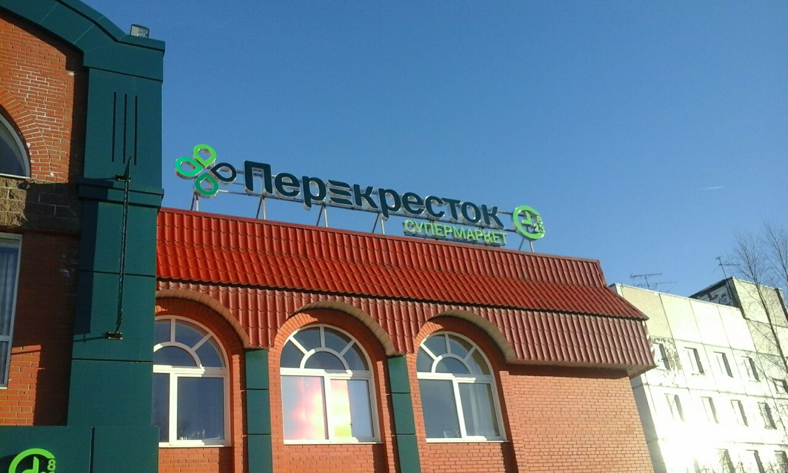 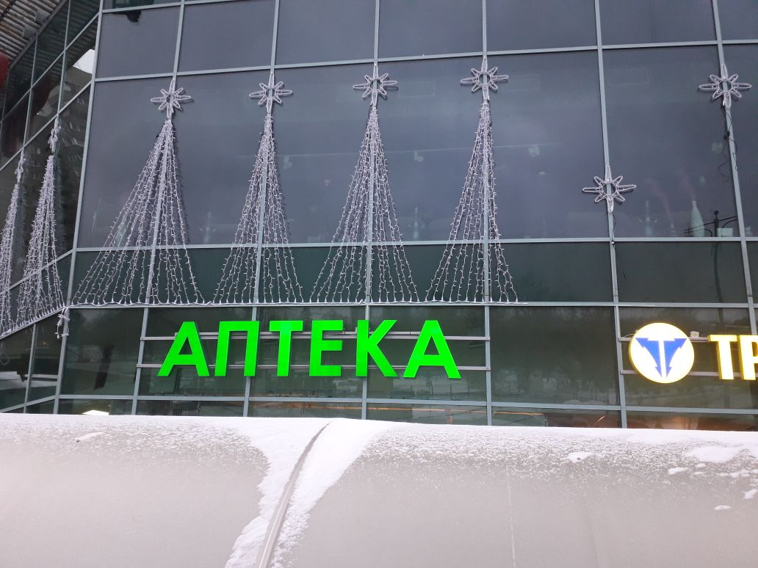

Изделия (конструкции) |  | К-во | Ш (мм) | В (мм) | Г (мм) | Вид подсветки (лицо, боковина, контражур, др.) | Легкая рама (цвет по Ral) | Лицевая поверхность |  | Боковая поверхность |  | Задник |  | Монтаж |  | Электровывод на изделии (верх,низ право, лево, длина вывода) |  | Стоимость изготовлениия | Стоимость монтажа
1 | Вывеска | 1 | 20,000 | 1,000 | 90 | Лицо | 7428 | Материал: | акрил | Материал: | ПВХ 3мм | Материал: | Пвх 8мм | Относ: | 20мм | В-Н-П-Л | п-н | 16,000.00 ₽ | 6,000.00 ₽
 |  |  |  |  |  |  |  | Цвет: | 8500-065 | Цвет: | 641-71 | Цвет: | - | Крепеж | Дист.держ. 20мм | Длина | 3м
 | файл: |  | Вывеска_франция.cdr |  |  |  |  | Доп. Инф.:

2 | Консоль двухсторонняя | 1 | 500 | 500 | 1300 | Лицо | 7621 | Материал: | акрил | Материал: | Алюминий | Материал: | - | Относ: | 250мм | В-Н-П-Л | через ногу | 5,000.00 ₽ | 1,200.00 ₽
 |  |  |  |  |  |  |  | Цвет: |  | Цвет: | 641-071 | Цвет: | - | Крепеж | дюбели | Длина | 1м
 | файл: |  | Консоль_франция.cdr |  |  |  |  | Доп. Инф.:

3 |  |  |  |  |  |  | - | Материал: |  | Материал: | - | Материал: | - | Относ: |  | В-Н-П-Л | -
 |  |  |  |  |  |  |  | Цвет: |  | Цвет: | - | Цвет: | - | Крепеж |  | Длина | -
 | файл: |  |  |  |  |  |  | Доп. Инф.:

4 |  |  |  |  |  |  |  | Материал: |  | Материал: | - | Материал: | - | Относ: |  | В-Н-П-Л | -
 |  |  |  |  |  |  |  | Цвет: |  | Цвет: | - | Цвет: | - | Крепеж | - | Длина | -
 | файл: |  |  |  |  |  |  | Доп. Инф.:

5 |  |  |  |  |  |  |  | Материал: | - | Материал: | - | Материал: | - | Относ: | - | В-Н-П-Л | -
 |  |  |  |  |  |  |  | Цвет: | - | Цвет: | - | Цвет: | - | Крепеж | - | Длина | -
 | файл: |  |  |  |  |  |  | Доп. Инф.:

Изделия (печать) |  | К-во | Ш (мм) | В (мм) | S,общ | Принтер | Режим | Материал |  | Обработка |  | Доп. информация |  |  |  |  |  | 1,000.00 ₽
1 | Плакат | 2 | 1,000 | 500 | 1.00 | UV HP | Photo Plus | ПВХ 4 мм |  | Ламинация, обрезка
 | файл: |  | Плакат_1000_500_бумага.cdr |  |  |  |  |  |  | Вид

Изделия (печать) |  | К-во | Ш (мм) | В (мм) | S,общ | Принтер | Режим | Материал |  | Обработка |  | Доп. информация |  |  |  |  |  | 560.00 ₽
2 | Беклит | 2 | 600 | 800 | 0.96 | UV HP | Backlit Photo Plus | ПВХ 5 мм |  | Обрезка по контуру
 | файл: |  | Беклит_600_800.tif |  |  |  |  |  |  | -

Изделия (печать) |  | К-во | Ш (мм) | В (мм) | S,общ | Принтер | Режим | Материал |  | Обработка |  | Доп. информация
3 |  |  |  |  | -
 | файл: |  |  |  |  |  |  |  |  | -

Изделия (печать) |  | К-во | Ш (мм) | В (мм) | S,общ | Принтер | Режим | Материал |  | Обработка |  | Доп. информация
4 |  |  |  |  | -
 | файл: |  |  |  |  |  |  |  |  | -

Изделия (печать) |  | К-во | Ш (мм) | В (мм) | S,общ | Принтер | Режим | Материал |  | Обработка |  | Доп. информация
5 |  |  |  |  | -
 | файл: |  |  |  |  |  |  |  |  | -

Упаковка при отгрузке (стрейч, картон, обрешетка, пуз. пленка, палета, др): |  |  |  |  |  |  |  | Беклит в стрейч замотать по-отдельности каждый

Др. подробности и примечания к заказу: |  |  |  |  |  |  |  |  |  |  |  |  |  |  |  |  |  | итого:
 |  |  |  |  |  |  |  |  |  |  |  |  |  |  |  |  |  | 22,560.00 ₽ | 7,200.00 ₽

